такс5.2_невалидныеКС
 | Sent: Thursday, July 27, 2023 3:34 PM + ноябрь 2023
 | Subject: RE: ошибки в отчетности_ответ Горячей линии Банка России
 | 1. Контрольные соотношения с идентификаторами в представленном пакете отчетности срабатывают на true (данные заполнены корректно). Просьба игнорировать эти предупреждения при сдаче данной отчетности. valueAssertion_0420256_1_Koeff, valueAssertion_0420256_1_Koeff_Kassa, valueAssertion_0420256_2_Koeff, valueAssertion_0420256_3_Koeff, valueAssertion_0420256_4_Koeff, valueAssertion_0420256_6_Koeff, valueAssertion_0420256_7_Koeff, valueAssertion_0420256_8_Koeff, valueAssertion_0420256_9_Koeff, valueAssertion_0420256_12_Koeff, valueAssertion_0420256_13_Koeff |  | 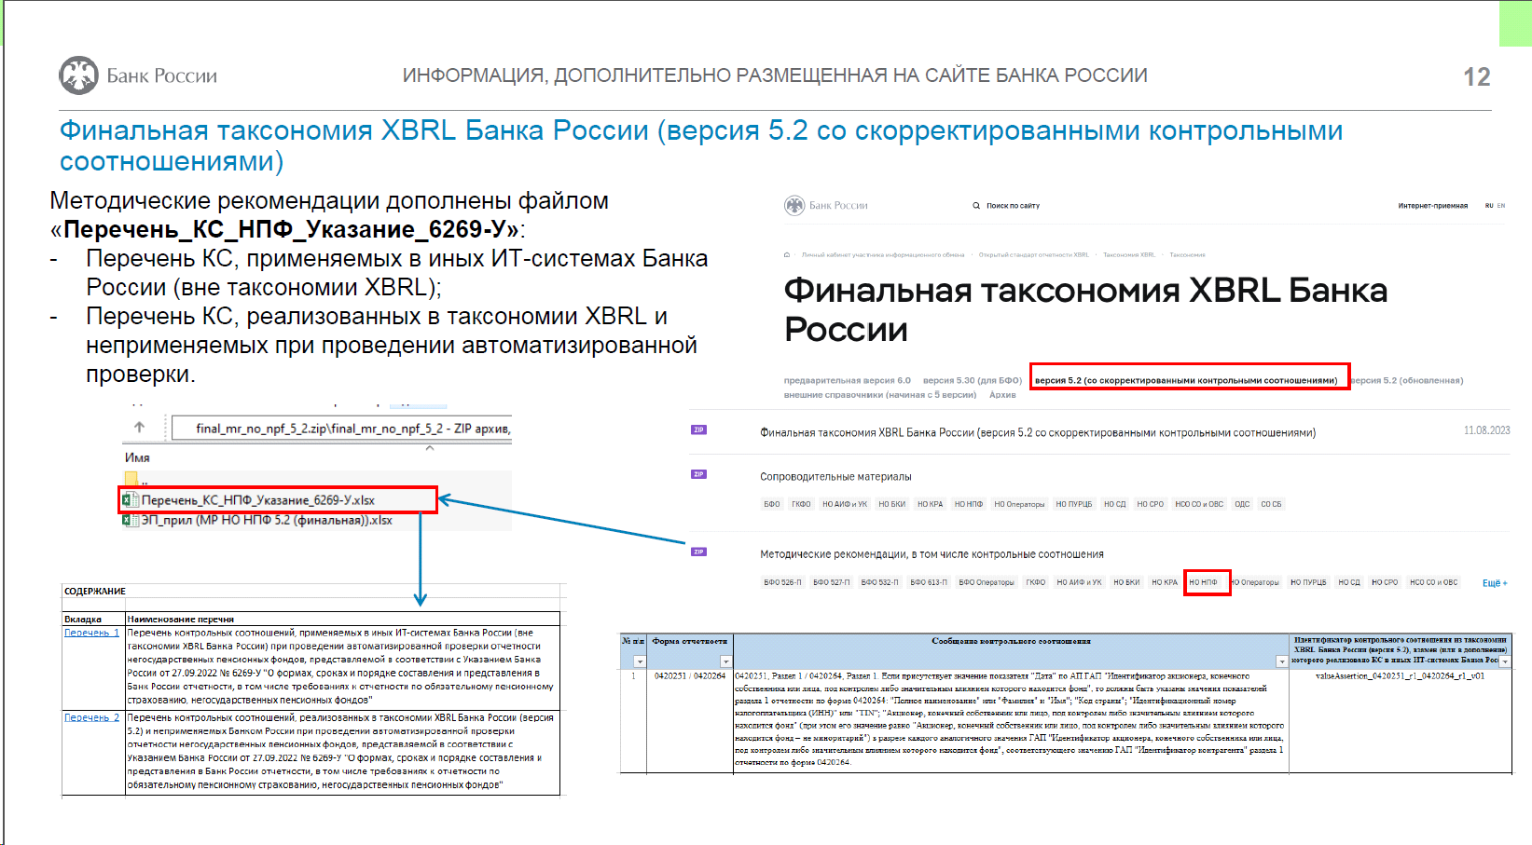 3. Контрольные соотношения с идентификаторами в таксономии XBRL Банка России версии 5.2 анализируются. На данный момент они исключаются из списка проверок, протоколы по ним направляться не будут. valueAssertion_0420254_r8_p3_27_SvzVl, valueAssertion_0420254_r8_p3_21_SvzVl valueAssertion_0420254_r8_p3_0420264_46 valueAssertion_0420255_r1_4 valueAssertion_sr_0420260_3 valueAssertion_sr_0420260_4 valueAssertion_sr_0420260_10 valueAssertion_sr_0420260_15 valueAssertion_sr_0420263_06 valueAssertion_sr_0420263_07 valueAssertion_0420264_r2_05
Перечни из Методических Указаний версия-2 от 31.01.2024 (версия-1 от 11.08.2023) на сайте Банка России в разделе Открытый стандарт отчетности XBRL / Таксономия XBRL / Финальная таксономия XBRL Банка России / версия 5.2 (со скорректированными контрольными соотношениями) / Методические рекомендации, в том числе контрольные соотношения / НО НПФ в файле «перечень_КС_НПФ_Указание_6269-У» лист «Перечень_2» (далее — Перечень 2).
Перечень 2 | Перечень контрольных соотношений, реализованных в таксономии XBRL Банка России (версия 5.2) и неприменяемых Банком России при проведении автоматизированной проверки отчетности негосударственных пенсионных фондов, представляемой в соответствии с Указанием Банка России от 27.09.2022 № 6269-У "О формах, сроках и порядке составления и представления в Банк России отчетности, в том числе требованиях к отчетности по обязательному пенсионному страхованию, негосударственных пенсионных фондов"

№ п/п | Идентификатор контрольного соотношения |  | Примечание
1 | valueAssertion_0420254_r8_p3_37 |  | -
2 | valueAssertion_0420254_r8_p3_0420264_46 |  | -
3 | valueAssertion_sr_0420255_r5_p4_36 |  | -
4 | valueAssertion_sr_0420255_r5_p4_37 |  | -
5 | valueAssertion_0420251_r1_0420264_r1_v01 |  | - | иерархия почему-то входит в Ось и якобы в 264р1 нет данных по Акцмонерам ep_nso_npf_q_10rd
6 | valueAssertion_Identifikacziya_4 |  | -
7 | valueAssertion_sr_0420260_10 |  | -
8 | valueAssertion_sr_0420260_15 |  | -
9 | valueAssertion_sr_0420260_3 |  | -
10 | valueAssertion_sr_0420260_4 |  | -
11 | valueAssertion_0420264_r2_05 |  | -
12 | valueAssertion_sr_0420263_06 |  | -
13 | valueAssertion_sr_0420263_07
14 | valueAssertion_0420261_01 |  | Исключено из автоматизированной проверки отчетности для следующих значений ГАП "Номер счета второго порядка и номер символа отчета о финансовых результатах": "00000.71101", "00000.71102", "00000.91101", "00000.91102", "00000.91201", "00000.91202".
15 | valueAssertion_0420252_r6_02 |  | -
16 | valueAssertion_0420255_r5_p3 |  | -
17 | valueAssertion_0420264_crosscheck_10 |  | -
Перечень 1 | Перечень контрольных соотношений, применяемых в иных ИТ-системах Банка России (вне таксономии XBRL Банка России) при проведении автоматизированной проверки отчетности негосударственных пенсионных фондов, представляемой в соответствии с Указанием Банка России от 27.09.2022 № 6269-У "О формах, сроках и порядке составления и представления в Банк России отчетности, в том числе требованиях к отчетности по обязательному пенсионному страхованию, негосударственных пенсионных фондов"

№ п\п | Идентификатор контрольного соотношения из таксономии XBRL Банка России (версия 5.2), взамен (или в дополнение) которого реализовано контрольное соотношение в иных ИТ-системах Банка России | Идентификатор контрольного соотношения | Сообщение контрольного соотношения | Форма отчетности | Дата, с которой контрольное соотношение не применяется в проверке
1 | valueAssertion_0420251_r1_0420264_r1_v01 | 251.264.1 | 0420251, Раздел 1 / 0420264, Раздел 1. Если присутствует значение показателя "Дата" по АП ГАП "Идентификатор акционера, конечного собственника или лица, под контролем либо значительным влиянием которого находится фонд", то должны быть указаны значения показателей раздела 1 отчетности по форме 0420264: "Полное наименование" или "Фамилия" и "Имя"; "Код страны"; "Идентификационный номер налогоплательщика (ИНН)" или "TIN"; "Акционер, конечный собственник или лицо, под контролем либо значительным влиянием которого находится фонд" (при этом его значение равно "Акционер, конечный собственник или лицо, под контролем либо значительным влиянием которого находится фонд – не миноритарий") в разрезе каждого аналогичного значения ГАП "Идентификатор акционера, конечного собственника или лица, под контролем либо значительным влиянием которого находится фонд", соответствующего значению ГАП "Идентификатор контрагента" раздела 1 отчетности по форме 0420264. | 0420251 / 0420264 | -
2 | valueAssertion_0420254_r8_p3_0420264_46 | 254.264.1 | Раздел 8, Подраздел 8.3 / 0420264, Раздел 2. Если в подразделе 8.3 формы 0420254 присутствует значение хотя бы одного из следующих показателей: "Стоимость актива на начало отчетного периода", "Стоимость актива на конец отчетного периода", "Средневзвешенные вложения за период" по АП "Дебиторская задолженность по операциям репо" ГАП "Класс активов", то должно быть указано значение хотя бы одного из показателей раздела 2 формы 0420264 по ГАП "Идентификатор ценной бумаги". | 0420254 / 0420264 | -
3 | - | 255.264.1 | Раздел 5, Подраздел 5.4 / 0420264, Раздел 2. Если в подразделе 5.4 формы 0420255 присутствует значение хотя бы одного из следующих показателей: "Стоимость актива на начало отчетного периода", "Стоимость актива на конец отчетного периода", "Средневзвешенные вложения за период" по АП "Дебиторская задолженность по операциям репо" ГАП "Класс активов", то должно быть указано значение хотя бы одного из показателей раздела 2 формы 0420264 по ГАП "Идентификатор ценной бумаги". | 0420255 / 0420264 | -
4 | valueAssertion_0420254_r8_p3_37 | 254.8.1 | Раздел 8, Подраздел 8.3. Если присутствует значение "Стоимость актива на конец отчетного периода" по АП "Депозиты" ГАП "Класс активов", то должно быть указано и значение показателя "Срок (дюрация)" в разрезе аналогичных значений всех ГАП. | 0420254 | -
5 | valueAssertion_0420264_Akcz_Min | 264.1.5 | Раздел 1. Если значение показателя "Акционер, конечный собственник или лицо, под контролем либо значительным влиянием которого находится фонд" равно "Акционеры-миноритарии", то значение АП ГАП "Идентификатор контрагента" по указанному показателю должно быть равно "Акционеры-миноритарии". | 0420264 | -
6 | - | 264.1.6 | Раздел 1. Если по АП ГАП "Идентификатор контрагента" присутствуют значения следующих показателей: "Полное наименование", "Идентификационный номер налогоплательщика (ИНН)", "Основной государственный регистрационный номер (ОГРН)", то они должны быть указаны в соответствии с Единым государственным реестром юридических лиц (ЕГРЮЛ) и принадлежать контрагенту, наименование которого указано по показателю "Полное наименование". | 0420264 | 2023-11-30
7 | valueAssertion_0420261_01 | 261.1.1 | Показатели доходов и расходов фонда, указанные общими суммами, должны равняться сумме показателей с выделением сумм доходов (расходов), полученных (осуществленных) в рублях, и сумм доходов (расходов) на дату их получения (осуществления), полученных (осуществленных) в иностранной валюте в рублевом эквиваленте по официальному курсу иностранной валюты по отношению к рублю, установленному Банком России, в разрезе каждого символа отчета о финансовых результатах (за исключением символов отчета о финансовых результатах, установленных частью 7 "Финансовый результат" и частью 9 "Совокупный финансовый результат" приложения 1 к Положению Банка России № 487-П) за каждый отчетный период. | 0420261 | -
8 | valueAssertion_0420264_r2_05 | 264.2.1 | Раздел 2. Если присутствуют значения показателей указанного раздела, отражаемых по АП ГАП "Идентификатор ценной бумаги", и отсутствуют значения следующих показателей: "Регистрационный номер выпуска (дополнительного выпуска) ценных бумаг", "Код ISIN ценной бумаги" (при этом в случае отсутствия ISIN указывается три нуля), и значение показателя «Тип ценной бумаги (вид финансового инструмента)» не равно «SHS8» (паи, доли инвестиционных фондов – резидентов), то должно быть представлено значение показателя "Иной идентификатор, позволяющий идентифицировать ценные бумаги" по аналогичному значению ГАП "Идентификатор ценной бумаги". | 0420264 | -
9 | - | 264.1.8 | Раздел 1: Если по АП ГАП "Идентификатор контрагента" присутствует значение хотя бы одного из следующих показателей: "Полное наименование", "Фамилия", "Имя", "Идентификационный номер налогоплательщика (ИНН)", "TIN", "Основной государственный регистрационный номер (ОГРН)", "Основной государственный регистрационный номер индивидуального предпринимателя (ОГРНИП)", то значение показателя "Код страны" в разрезе аналогичного АП ГАП должно быть указано. | 0420264 | 2023-10-26
10 | valueAssertion_Identifikacziya_4 | 267.0.1 | Значение показателя "Дата заключения договора" не может быть меньше "29.06.2022" (дата вступления в силу права поручения проведения идентификации, обновления информации согласно Федеральному закону от 07.08.2001 № 115-ФЗ "О противодействии легализации (отмыванию) доходов, полученных преступным путем, и финансированию терроризма" с учётом изменений, внесённых Федеральным законом от 30.12.2021 № 483-ФЗ). | 0420267 | -
11 | valueAssertion_sr_0420255_r5_p4_36 | 255.54.1 | Раздел 5, Подраздел 5.4. Если присутствует значение "Стоимость актива на конец отчетного периода" по следующим АП ГАП "Класс активов": "Облигации внешних облигационных займов Российской Федерации", "Облигации федеральных государственных унитарных предприятий", "Облигации государственных корпораций", "Облигации с ипотечным покрытием", "Облигации юридических лиц (за исключением облигаций с ипотечным покрытием, облигаций государственных корпораций, облигаций федеральных государственных унитарных предприятий)", "Иные облигации", то должно быть указано и значение показателя "Срок (дюрация)" в разрезе аналогичных значений всех ГАП. | 0420255 | -
12 | valueAssertion_sr_0420255_r5_p4_37 | 255.54.2 | Раздел 5, Подраздел 5.4. Если присутствует значение "Стоимость актива на конец отчетного периода" по АП "Депозиты" ГАП "Класс активов", то должно быть указано и значение показателя "Срок (дюрация)" в разрезе аналогичных значений всех ГАП. | 0420255 | -
13 | - | 254.8.2 | Раздел 8, Подраздел 8.3. Если присутствует значение "Стоимость актива на конец отчетного периода" по следующим АП ГАП "Класс активов": "Государственные ценные бумаги Российской Федерации, обращающиеся на рынке ценных бумаг, за исключением облигаций внешних облигационных займов Российской Федерации", "Государственные ценные бумаги субъектов Российской Федерации", "Муниципальные ценные бумаги", "Ценные бумаги международных финансовых организаций", "Долговые ценные бумаги иностранных государств", то должно быть указано и значение показателя "Срок (дюрация)" в разрезе аналогичных значений всех ГАП. | 0420254 | -
14 | - | 255.54.3 | Раздел 5, Подраздел 5.4. Если присутствует значение "Стоимость актива на конец отчетного периода" по следующим АП ГАП "Класс активов": "Государственные ценные бумаги Российской Федерации, обращающиеся на рынке ценных бумаг, за исключением облигаций внешних облигационных займов Российской Федерации", "Государственные ценные бумаги субъектов Российской Федерации", "Муниципальные ценные бумаги", "Ценные бумаги международных финансовых организаций", "Долговые ценные бумаги иностранных государств", то должно быть указано и значение показателя "Срок (дюрация)" в разрезе аналогичных значений всех ГАП. | 0420255 | -
15 | valueAssertion_sr_0420263_06 | 263.0.1 | Значение каждого показателя, отражаемого в разрезе ГАП "Тип процентных доходов", должно быть равно сумме значений соответствующего показателя в разрезе следующих АП указанной ГАП: "Процентные доходы по аренде" и "Прочие процентные доходы". Контрольное соотношение осуществляет проверку данных в разрезе каждого АП ГАП "Тип контрагента, сектор (подсектор) экономики" (кроме АП "Общие фонды банковского управления"). | 0420263 | -
16 | valueAssertion_sr_0420263_07 | 263.0.2 | Значение каждого показателя, отражаемого в разрезе ГАП "Тип процентных расходов", должно быть равно сумме значений соответствующего показателя в разрезе следующих АП указанной ГАП: "Процентные расходы по аренде" и "Прочие процентные расходы". Контрольное соотношение осуществляет проверку данных в разрезе каждого АП ГАП "Тип контрагента, сектор (подсектор) экономики" (кроме АП "Общие фонды банковского управления"). | 0420263 | -
17 | - | 264.1.8 | Раздел 1: Если по АП ГАП "Идентификатор контрагента" (кроме значения АП, равного "Акционеры-миноритарии") присутствует значение хотя бы одного из следующих показателей: "Полное наименование", "Фамилия", "Имя", "Идентификационный номер налогоплательщика (ИНН)", "TIN", "Основной государственный регистрационный номер (ОГРН)", "Основной государственный регистрационный номер индивидуального предпринимателя (ОГРНИП)", то значение показателя "Код страны" в разрезе аналогичного АП ГАП должно быть указано. | 0420264 | -
18 | - | 264.1.6 | Раздел 1. Если по АП ГАП "Идентификатор контрагента" отсутствует значение показателя "Категория связанной стороны" и указаны значения следующих показателей: "Полное наименование", "Идентификационный номер налогоплательщика (ИНН)", "Основной государственный регистрационный номер (ОГРН)", то они (значения показателей) должны быть указаны в соответствии с Единым государственным реестром юридических лиц (ЕГРЮЛ) и принадлежать контрагенту, наименование которого указано по показателю "Полное наименование". | 0420264 | -
19 | - | 264.1.65 | Раздел 1. Если по АП ГАП "Идентификатор контрагента" присутствует значение показателя "Категория связанной стороны" и указаны значения следующих показателей: "Полное наименование", "Идентификационный номер налогоплательщика (ИНН)", "Основной государственный регистрационный номер (ОГРН)", то они должны быть указаны в соответствии с Единым государственным реестром юридических лиц (ЕГРЮЛ) и принадлежать контрагенту, наименование которого указано по показателю "Полное наименование" без учета дополнительной информации, отраженной в скобках (полное название паевого инвестиционного фонда). | 0420264 | -

списокТочВхода такс 3.2_4.2_4.3
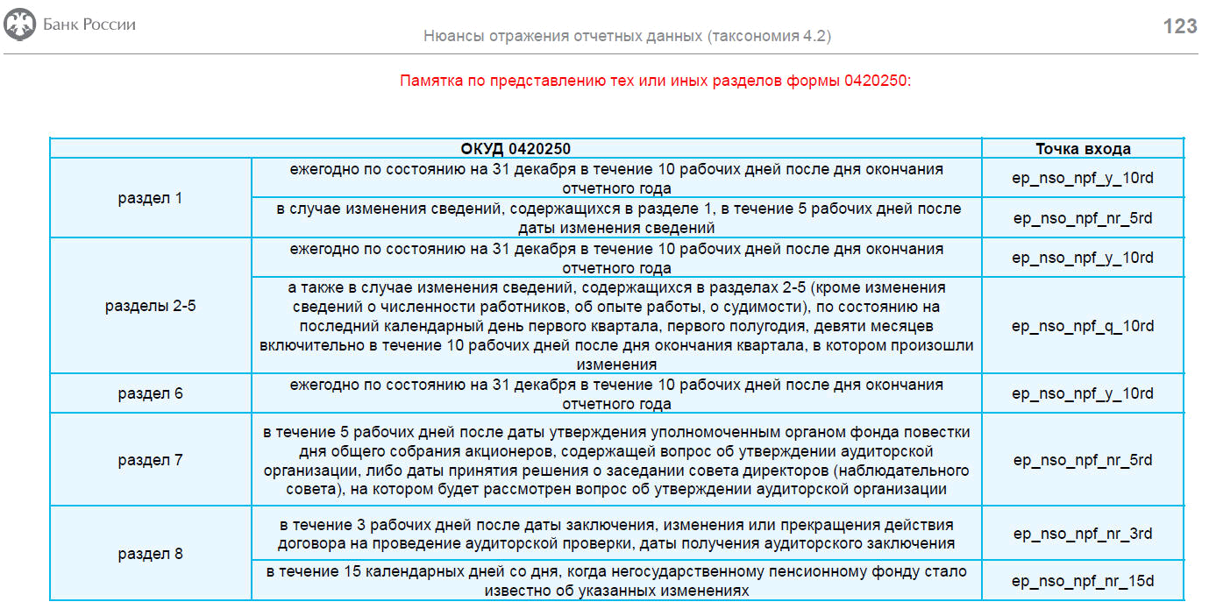
В такс 3.2 новые схемы в точках входа (для НСО с апр 2021 по 9 мес 2021)
Точка входа | Наименование схемы | Вид компании
ep_nso_npf_m_10d | 4623-У ч/з 5433-У_мес_10дн_253 | 3.2_nso_npf_m_10d | сдаем за апрель, май, июль, авг 2021
ep_nso_npf_m_30d | 4623-У ч/з 5433-У_мес_30дн_256_260_261 | 3.2_nso_npf_m_30d | сдаем за апрель, май, июль, авг 2021
ep_nso_npf_q_10d_ex_reestr | 4623 ч/з 5433_кв_10дн_253_251 | 3.2_nso_npf_q_10d_ex_reestr | сдаем за 1 полугодие 2021, за 9 месяцев 2021
ep_nso_npf_q_30d_ex_reestr | 4623 ч/з 5433_кв_30дн_256_260_261_252_254_255_259 | 3.2_nso_npf_q_30d_ex_reestr | сдаем за 1 полугодие 2021, за 9 месяцев 2021
ep_nso_npf_q_30d_reestr_0420258 | 4623 ч/з 5433_кв_30дн_258 | 3.1/ 3.2_nso_npf_q_30d/y_90d_reestr_0420258 | сдаем за 1 полугодие 2021, за 9 месяцев 2021
ep_nso_npf_q_30d_spec_dep | 4623 ч/з 5433_кв_30дн_254 спецдеп | 3.1/ 3.2_nso_npf_q_30d_spec_dep | сдаем за 1 полугодие 2021, за 9 месяцев 2021
ep_nso_npf_non-reg | 4623 ч/з 5433_нерегулярная_250 | 3.1/ 3.2_nso_npf_non-reg | сдаём, начиная с апреля, если были изменения в учете (для р2-5 в течении 10 раб дн после окончания квартала, в котором произошли изменения)
ep_nso_npf_audit_zakl | 4623 ч/з 5433_нерегулярная_ПредставлАудитЗакл | 3.1/ 3.2_nso_npf_audit_zakl | завязано на единств показатель Дата составл аудитЗаклиз 250р8

В такс 4.2 новые схемы в точках входа (с окт 2021). В такс 4.2 расширенная добавлены ОКАТО/ОКСМ Иные с окт 2022
В такс 4.3 (размещена на сайте Центробанка 21.09.2021г) (только для БФО с отч за 1 кв 2022), такс 4.3 расширенная (добавлены ОКАТО/ОКСМ Иные) с окт 2022
В сравнении с версией таксономии 4.2 содержит в себе <...> архитектурные правки показателей по модулю бухгалтерской (финансовой) отчетности, а также корректировки контрольных соотношений показателей указанных модулей. Финальная таксономия XBRL Банка России (версия 4.3) предназначена для представления в Банк России Бухгалтерской (финансовой) отчетности негосударственных пенсионных фондов <...> — с отчетности за I квартал 2022 года. Для целей представления в Банк России надзорно-статистической отчетности негосударственных пенсионных фондов <...>, а также годовой консолидированной финансовой отчетности, на отчетные даты начиная с 01.01.2022 следует продолжать использовать Финальную таксономию XBRL Банка России (версия 4.2)
Точка входа | рекомендуемое наименование схемы xbrl | Вид компании | примечание
ep_nso_npf_m_10rd | НСО_m_10rd__253 | 4.2_nso_npf_m_10rd | сдаем за октябрь, ноябрь 2021 и за январь, февраль 2022
ep_nso_npf_m_30d | НСО_m_30d__256,260,261,264 | 4.2_nso_npf_m_30d | сдаем за октябрь, ноябрь 2021 и за январь, февраль 2022
ep_nso_npf_q_10rd | НСО_q_10rd__253,251,250р2-5 | 4.2_nso_npf_q_10rd | сдаём в апреле 2022 за 1 квартал
ep_nso_npf_q_30d_ex_reestr | НСО_q_30d__256,260,261,264,252р1-6,254,255р1-4и6,259р1,263 | 4.2_nso_npf_q_30d_ex_reestr | сдаём в апреле 2022 за 1 квартал
ep_nso_npf_q_30d_reestr_0420258 | НСО_q_30d__0420258 | 4.2_nso_npf_q_30d/y_90d_reestr_258 | сдаём в апреле 2022 за 1 квартал
ep_nso_npf_q_30d_specdep | НСО_q_30d__254спецдеп | 4.2_nso_npf_q_30d_specdep | сдаём в апреле 2022 за 1 квартал
ep_nso_npf_y_10rd | НСО_y_10rd__253,251,250р1-6,262 | 4.2_nso_npf_y_10rd | сдаём в январе 2022 за декабрь 2021
ep_nso_npf_y_30d | НСО_y_30d__256,260,261,264,263 | 4.2_nso_npf_y_30d | сдаём в январе 2022 за декабрь 2021
ep_nso_npf_y_90d_ex_reestr | НСО_y_90d__252,254,255,259,264,(260_261_263)СПОД | 4.2_nso_npf_y_90d_ex_reestr | сдаём в марте 2022
ep_nso_npf_y_90d_reestr_0420257 | НСО_y_90d__0420257. | 4.2_nso_npf_y_90d_reestr_257 | сдаём в марте 2022
ep_nso_npf_y_90d_reestr_0420258 | НСО_y_90d__0420258 | 4.2_nso_npf_q_30d/y_90d_reestr_258 | сдаём в марте 2022
ep_nso_npf_y_90d_specdep | НСО_y_90d__(254_255)спецдеп | 4.2_nso_npf_y_90d_specdep | сдаём в марте 2022
ep_nso_npf_nr_15d | НСО_nr_15d_нерегулярн 250р8 | 4.2_nso_npf_3d/15d_nr (250р8) | сдаём, начиная с октября 2021, если были изменения в учете
ep_nso_npf_nr_5rd | НСО_nr_5rd_нерегулярн 250р1_р7 | 4.2_nso_npf_5rd_nr (250р1_р7)
ep_nso_npf_nr_3rd | НСО_nr_3rd_нерегулярн 250р8 | 4.2_nso_npf_3rd/15d_nr (250р8)
ep_nso_npf_audit_zakl | НСО_nr_нерегулярн_Представл аудитЗакл | 4.2_nso_npf_audit_zakl
ep_nso_npf_m_q_y_15rd_ods | НСО_m_q_y_15rd__0420011_ОДС | 3.1/ 3.2/ 4.2_nso_npf_m/q/y_15rd_ods | сдаём за октябрь, ноябрь, декабрь 2021 и так далее
ep_npf_ao_y_39 | БФО_y_90d_заГод | 4.2_bfo_npf_y_90d и 4.3_bfo_npf_y_90d | сдаём в марте 2022
ep_npf_ao_q_39 | БФО_q_30d_для 2-3 квартала | 4.3_bfo_npf_q_30d
 | БФО_q_30d_для 1 квартала |  | сдаём в апреле 2022 за 1 квартал
ep_forms_npf_y_39 | БФО_y_30d_4 формы | 4.2_bfo_npf_y_30d_4ф и 4.3_bfo_npf_y_30d_4ф | сдаём в январе 2022 за 2021
ep_nso_nfo_y_120d | ГКФО_120дн | nso_nfo_y_120d (ГКФО_5510-У) | ГКФО_НФО_5510-У_Сопроводительное письмо (действует с 01.04.2021) | Годовая консолидированная финансовая отчетность, включая сопроводительное письмо (для целей представления пакета годовой консолидированной финансовой отчетности)
ep_npf_ao_q |  |  | для IFRS-9
ep_npf_ao_y |  |  | для IFRS-9
- | не используется | 4623-У_через 5118-У_проверка ОКАТО | протоколы ошибок и расшифровки 255р3 и 254р3

